MaderayCoco
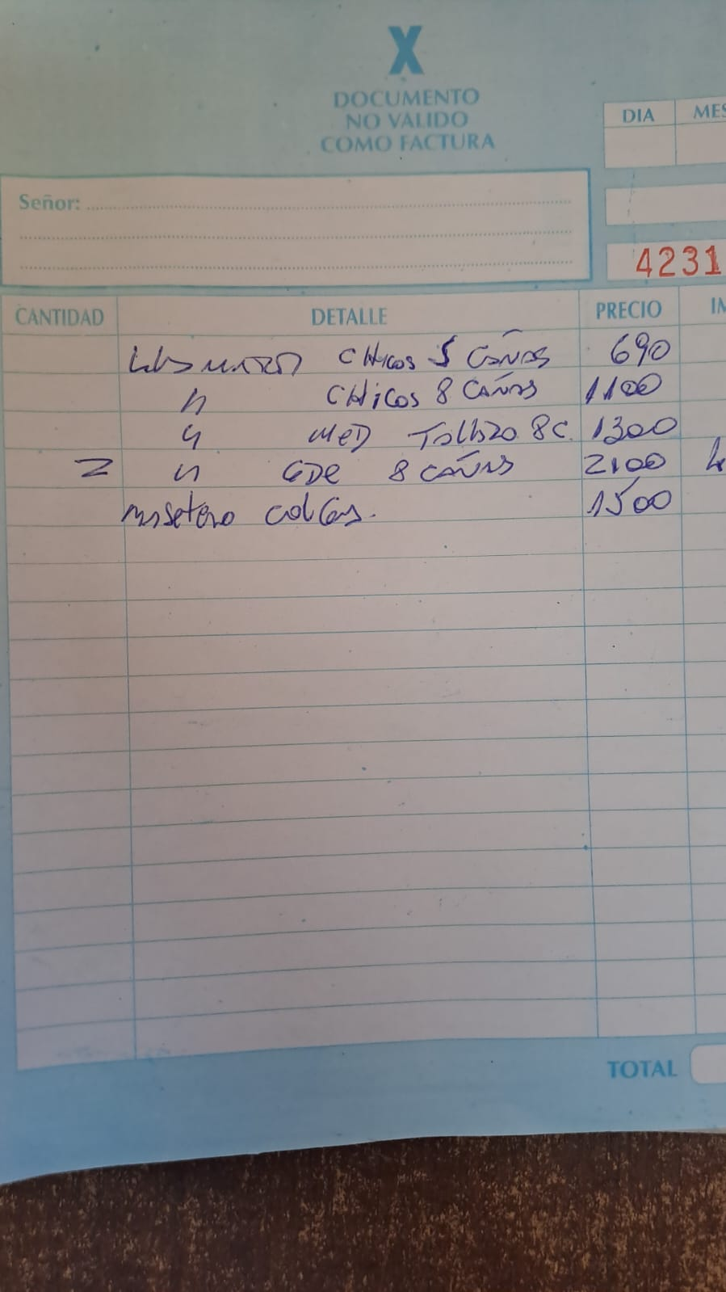
 |  |  | TUTORES con MUSGO |  |  |  |  |  |  | macetexmayo24
 |  | 2023-11-27 | Tutores con Musgo 0,40 m | $ 850 | 550 | 850.00 | 550.00 | 828.00 | 504.00 | 360.00 | 300.00 | 300.00 | 300.00 | TUTORES HASTA 100 CM
 |  |  | Tutores con Musgo 0,60 m | $ 900 | 550 | 900.00 | 550.00 | 897.00 | 546.00 | 390.00 | 336.00 | 336.00 | 336.00 | ARTICULO | P. UNITARIO | X 10 U
 |  |  | Tutores con Musgo 0,80 m | $ 1,000 | 600 | 1000.00 | 600.00 | 966.00 | 588.00 | 420.00 | 360.00 | 360.00 | 360.00 | TUTOR 40 CM | 300.00 | 3000.00
 |  |  | Tutores con Musgo 1,00 m | $ 1,050 | 650 | 1050.00 | 650.00 | 1035.00 | 630.00 | 450.00 | 384.00 | 384.00 | 384.00 | TUTOR 60 CM | 336.00 | 3360.00
 |  |  | Tutores con Musgo 1,20 m | $ 1,500 | 950 | 1500.00 | 950.00 | 1495.00 | 910.00 | 650.00 | 576.00 | 576.00 | 576.00 | TUTOR 80 CM | 360.00 | 3600.00
 |  |  | Tutores con Musgo 1,40 m | $ 1,650 | 1000 | 1650.00 | 1000.00 | 1610.00 | 980.00 | 700.00 | 636.00 | 636.00 | 636.00
 |  |  | Tutores con Musgo 1,60 m | $ 1,750 | 1100 | 1750.00 | 1100.00 | 1725.00 | 1050.00 | 750.00 | 696.00 | 696.00 | 696.00

 |  |  | TUTORES de Madera |  |  |  |  |  |  |  |  |  |  | 120.00 | 576.00
 | MADERERA | 2023-11-16 | Tutores de Madera 2 m | $ 2,200 | 1500 | 50.00 | 50.00 | 0.00 | 0.00 |  | 280.00 | 280.00 | 280.00 | 140.00 | 636.00
 |  |  |  |  |  |  |  | 0.00 | 0.00 |  |  |  |  | 160.00 | 696.00

 |  |  | PIECITOS NORDICOS |  |  |  |  |  |  | 230324
Madera | 1859 | MM-PN-50 | 30 cm | $ 5,850 | 3750 | 5850.00 | 3750.00 | 5830.00 | 3710.00 | 2650.00 | 2300.00 | 2200.00 | 2200.00
 | 1860 | MM-PN-70 | 40 cm | $ 5,850 | 3750 | 5850.00 | 3750.00 | 5830.00 | 3710.00 | 2650.00 | 2600.00 | 2656.25 | 2656.25
 | 1860 | MM-PN-70 | 50 cm | $ 5,850 | 3750 | 5850.00 | 3750.00 | 5830.00 | 3710.00 | 2650.00 | 2800.00 | 2656.25 | 2656.25
 | 1860 | MM-PN-70 | 60 cm | $ 6,550 | 4200 | 6550.00 | 4200.00 | 6534.00 | 4158.00 | 2970.00 | 3000.00 | 2656.25 | 2656.25

 |  |  | COLGANTES COCO
 | 1841 | MM-CO-30 | COLGANTE COCO 30cm (Plástico) | $ 7,750 | 4950 | 7750.00 | 4950.00 | 7734.38 | 4921.88 | 3515.63 | 3515.63 | 3515.63 | 3515.63
 |  |  | COLGANTE COCO 30cm(Hierro) | $ 8,350 | 5300 | 8350.00 | 5300.00 | 8311.88 | 5289.38 | 3778.13 | 3778.13 | 3778.13 | 3778.13
 |  |  | COCO SOPORTE NEGRO 20(BsAs) | $ 8,900 | 5650 | 8900.00 | 5650.00 | 8868.75 | 5643.75 | 4031.25 | 4031.25 | 4031.25 | 4031.25
 |  |  | COCO SOPORTE NEGRO 25(BsAs) | $ 9,650 | 6150 | 9650.00 | 6150.00 | 9625.00 | 6125.00 | 4375.00 | 4375.00 | 4375.00 | 4375.00
 |  |  | COCO SOPORTE NEGRO 30(BsAs) | $ 10,400 | 6650 | 10400.00 | 6650.00 | 10381.25 | 6606.25 | 4718.75 | 4718.75 | 4718.75 | 4718.75

 |  |  | COLGANTE PORTAMACETAS HILOS BLANCOS |  |  |  |  | x 2 | X1,5
 |  | 2024-02-04 | COLGANTE PORTAMACETAS HILO BLANCOS | $ 6,000 | 4000 | 0.00 | 50.00 | 0.00 | 0.00 |  | 2500.00 | 4750.00 | 4750.00

